Atividade01
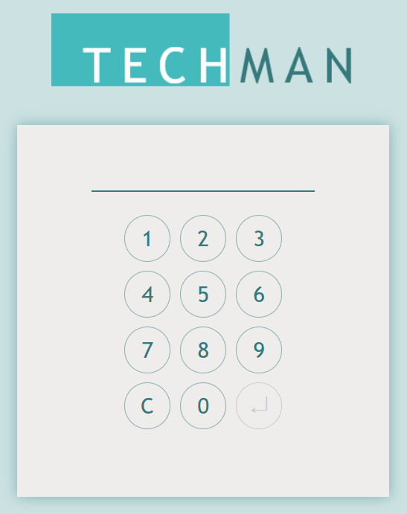
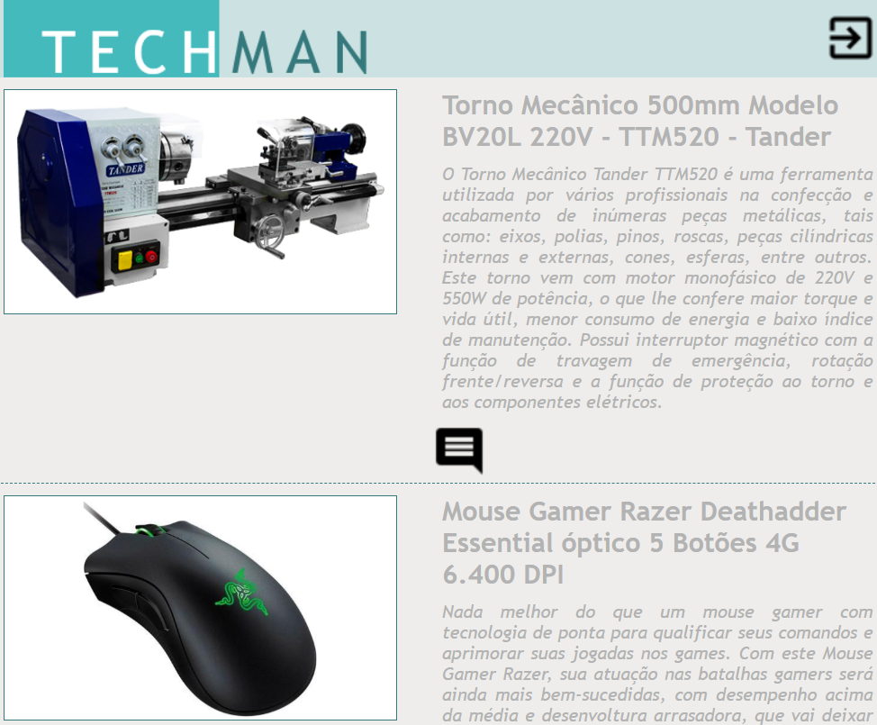
Testes: Checklist
Sistema | https://wellifabio.github.io/techman-web-2025/
Tela | Testes | Resultado esperado | Resultado obtido
Tela de login | Acesso ao sistema | Tela de login carregando com sucesso
Tela de login | Login com usuário PIN 123 | Botão de acesso desabilitado
Tela de login | Login com usuário PIN 123456 | Botão de acesso abilitado, senha incorreta
Tela de login | Login com usuário PIN 111111 | Botão de acesso abilitado, acesso com usuário comum
Tela de login | Login com usuário PIN 212121 | Botão de acesso abilitado, acesso com usuário admin
Tela de login | Preencher o login com PIN 111 e clicar no botão C | Senha deve ser limpa
Home comum | Fechar a aba do navegador e acessar denovo | Voltar na mesma tela sem necessidade de novo login
Home comum | Clicar no botão sair | Voltar para a tela de login
Home comum | Clicar no botão listar comentários | O modal de comentário deve ser aberto listando todos
Home comum | Clicar em "Adicionar comentário" e preecher | Sucesso, comentário cadastrado para o equipamento
Home admin | Fechar a aba do navegador e acessar denovo | Voltar na mesma tela sem necessidade de novo login
Home admin | Clicar no botão sair | Voltar para a tela de login
Home admin | Clicar no botão listar comentários | O modal de comentário deve ser aberto listando todos
Home admin | Clicar em "Adicionar comentário" e preecher | Sucesso, comentário cadastrado para o equipamento
Home admin | Clicar em "Novo equipamento", deixar os campos em branco "Cadastrar" | Mensagem para preencher os campos obrigatórios
Home admin | Clicar em "Novo equipamento", preencher os campos e "Cadastrar" | Equipamento cadastrado com sucesso
Home admin | Clicar no ícone de lixeira para excluir equipamento | Equipamento excluído com sucesso

